3.魚仕様
3.魚仕様

BACK.仕様目録

 | 3.1マグロ

 |  |  | 一番よく出る魚。

 |  | 3.1.1マグロの切り方

 |  |  |  | 頭から尻尾まで、沿って切ること | 頭と尻尾部分の判定エリアから出ない以上、少しずれても構いません | 失敗例
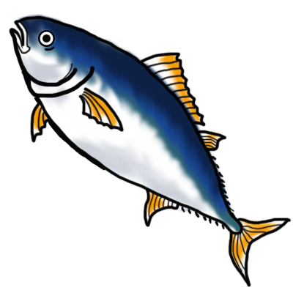

 |  | 3.1.2切られるマグロ

 |  | 3.1.3マグロのすし

10.画面仕様
10.画面仕様

BACK.仕様目録

 | 10.1画面遷移図

タイトル画面
ゲームスタートボタン
ゲーム終了ボタン
ゲーム設定ボタン
設定画面
戻るボタン
音設定ボタン
画面調整ボタン
ゲーム画面
メニューボタン
人気ケージ
ライフケージ
ポイントケージ
殺人数ケージ
戻るボタン
メニューウィンドウズ

 | 10.2画面仕様

 |  | 10.2.1タイトル画面

 |  |  | 番号 | 対応名称

 |  | 10.2.2ゲーム画面

 |  | 10.2.3設定画面

